Worksheet
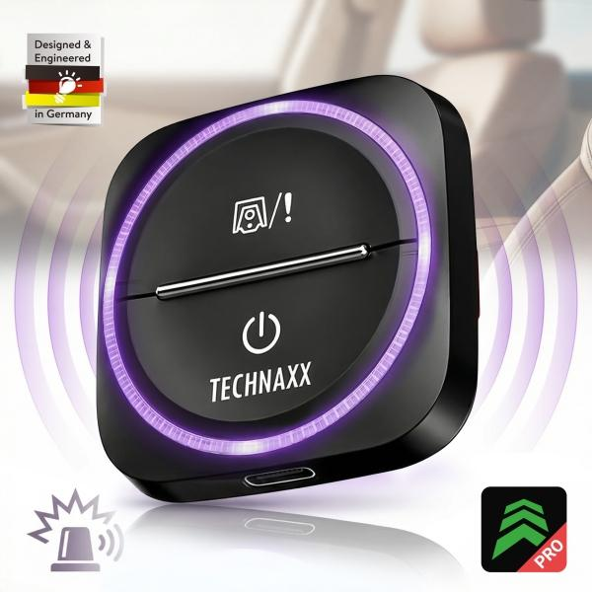
Technaxx Secure Drive Mini TX-387

Artikelnummer | 5428 |  | VE | 60
EAN | 4260101733467 |  | Stück pro Palette | 3600
Zollnummer | 85176990 |  | Lagen Pro Palette | 6

Abmessungen - Artikel
Länge(cm) | Breite(cm) | Höhe(cm) | Gewicht(g)
5 | 5 | 1.8 | 30

Abmessungen - Artikelverpackung
Länge(cm) | Breite(cm) | Höhe(cm) | Leergewicht(g) | Gewicht(g) Artikel+Verpackung
10.2 | 10.7 | 2.1 | 40 | 70

Abmessungen - VE Karton (Masterkarton)
Länge(cm) | Breite(cm) | Höhe(cm) | Gewicht(g)
35 | 25 | 30 | 6350

Verpackung - Bestandteile
Rest Zubehör (g) | Papier/Pappe (g) | Styropor (g) | Kunstst. Hohlkörper(g) | Kunstst. Folien(g) | Materialverbunde (g)
0 | 40 | 0 | 0 | 0 | 0

Batterie- / Akkuinformationen
Batterie-benötigt | Batterie enthalten | Batterie-Typ | Batterie-System(Art)
Nein | Ja | Akku | Li-Ion - Lithium-Ionen-Akku
Anzahl(stk.) | Gewicht/Stk.(g) | Energiedichte(WH/Kg) | Leistung(WH)
1 | 10 | 109 | 1.04

Lithium Baterie
Energiegehalt | Gewicht (Kg)
0.28 | 9.5

Weiterführende Informationen
Technaxx Reseller Portal

